【様式1】
様式1 | 人を対象とする研究のチェックリスト |  | Rev.2.1.1 (2022.4.15)
 |  |  |  |  | <-- | 様式1では、下記フローチャートの回答を通じて、記入すべき様式を確認していただきます。
提案の名称と代表提案者 |  |  |  |  | <-- | 様式1は、代表提案者が回答してください。
提案の名称 |  |  |  |  | <-- | 提案課題名、又は、提案研究開発課題名を記入してください。
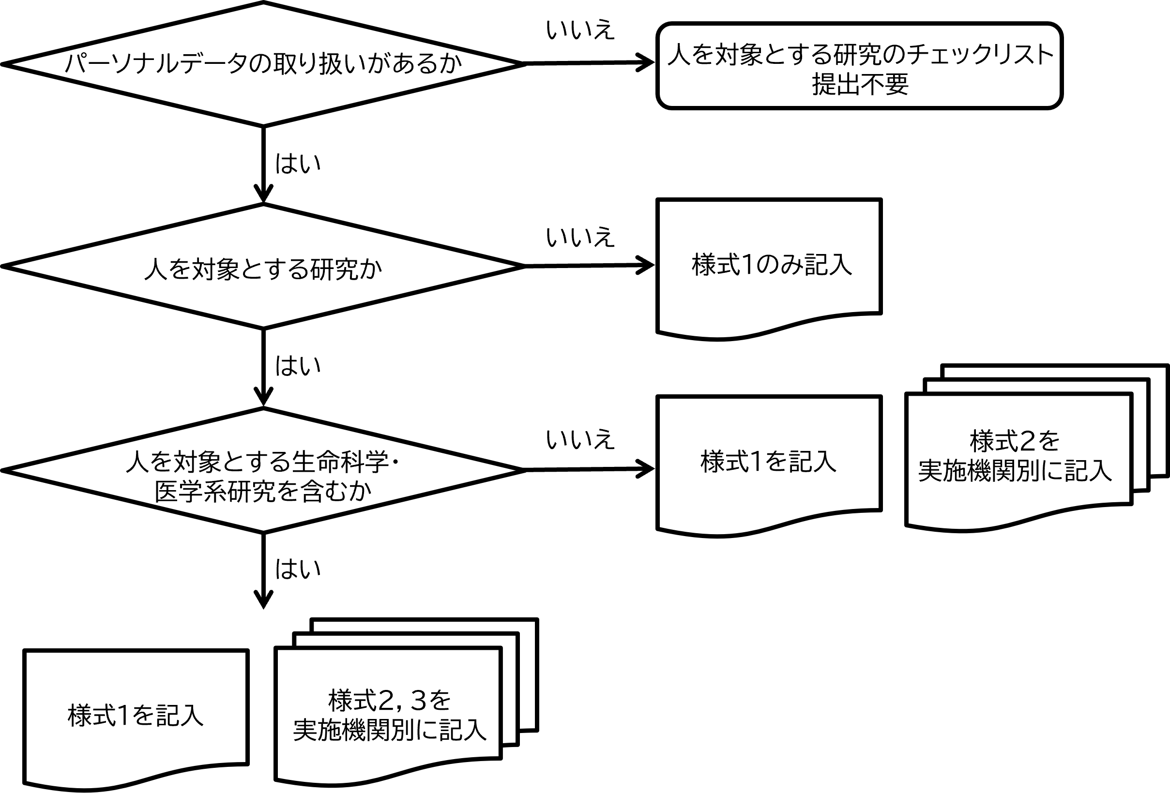
代表提案者 | 所属・役職
 | 氏名

1. 人を対象とする研究を含むか |  | 「○」か「―」を選択 → |  | 未選択
（参考）人を対象とする研究の例 人由来の試料(血液、体液、組織、細胞、排泄物及び抽出された DNA 等及び個人に関する情報を含む)を用いた研究、研究対象者に何らかの課題を行わせ、その時の行動（反応時間、身体運動、発話、等）、生理指標（心拍数、筋電、発汗、呼吸数、体温、等）、脳活動（fMRI、MEG、EEGデータ）、人体断層画像（MRI、CTデータ）、等を計測・評価する研究、アンケート調査研究、等

2. 人を対象とする生命科学・医学系研究を含むか |  | 「○」か「―」を選択 → |  | 未選択
（参考）人を対象とする生命科学・医学系研究とは 人を対象として、次のア又はイを目的として実施される活動をいう。 ア 次の①、②、③又は④を通じて、国民の健康の保持増進又は患者の傷病からの回復若しくは生活の質の向上に資する知識を得ること。 ① 傷病の成因(健康に関する様々な事象の頻度及び分布並びにそれらに影響を与える要因を含む。)の理解 ② 病態の理解 ③ 傷病の予防方法の改善又は有効性の検証 ④ 医療における診断方法及び治療方法の改善又は有効性の検証 イ 人由来の試料・情報を用いて、ヒトゲノム及び遺伝子の構造又は機能並びに遺伝子の変異又は発現に関する知識を得ること。 「人を対象とする生命科学・医学系研究に関する倫理指針」（令和3年文部科学省・厚生労働省・経済産業省告示第一号。以下「指針」という。）より

必要なアクション | 様式1の回答を完了してください |  |  |  | <-- | 様式1～3は一つのエクセルファイルにまとめて提出してください。 様式2,3のシートは、必要数分をコピーして作成してください。

